상품제안서
마시다 트라이탄 마이보틀 350ml | 상품코드: S42967

 |  |  |  |  |  |  | 02-713-8555 | www.synergygift.co.kr
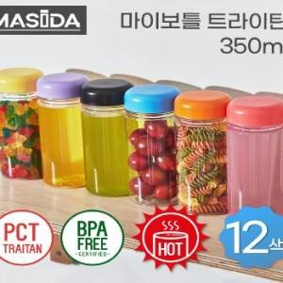

【상세/제작정보】 | <span style="font-size: 14pt;">※ 트라이탄 소재는 뜨거운물과 식기세척기 사용이 가능한 재질 입니다.</span>

【인쇄/포장옵션】 | 실크 / 포장지포장

【공급단가】 | 수량 | 100~ | 300~ | 500~ | 1,000~ | 3,000~
*VAT별도 | 단가 | 1,820원 | 1,720원 | 1,630원 | 1,590원 | 1,560원

【상품 URL】 | https://www.synergygift.co.kr:443/src/goods_detail.php?gdno=42967

